1
工程款支付证书
工程名称 |  | 井陉县“7.19”洪灾水毁62座桥梁恢复重建项目7标段 |  |  |  |  |  |  |  |  | ERP编号 | 7318 | 档案编号 | CD2017-047 | CD2017-047 | 13 | 6489 | 井陉县“7.19”洪灾水毁62座桥梁恢复重建项目7标段 | 2017.6.1 | 7161615.33 | 何昌宝 | 180日历天 | 石家庄市 井陉县 | 河北公司李纪江13939319081 | 李军明13032650823 |  | 中标
合同金额 |  | 7,161,615.33 |  | 中标 日期 | 2017.6.1 |  | 已 供 工程资料 | 中标通知书、施工合同 |  |  |  | 庐江 | 责任 单位 | 河北公司 李纪江13939319081 | CD2017-047 | 45 | 7318 | CD2017-047 | 井陉县“7.19”洪灾水毁62座桥梁恢复重建项目7标段 | 2017.6.1 | 7161615.33 | 何昌宝 | 180日历天 | 石家庄市 井陉县 | 河北公司李纪江13939319081 | 李军明13032650823 |  | 中标
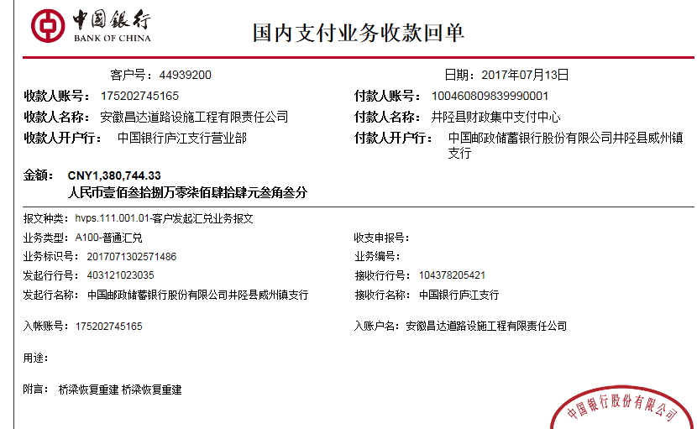
决算金额 |  |  |  | 竣工 日期 |  |  |  |  |  |  |  | 合肥 | 责任人 | 张九龙
序号 | 工程款到账 |  |  | 开票情况 |  | 管理费 |  | 代缴税金 | 其他扣款 |  | 预留款 |  | 实际支付
 | 日期 | 账户 | 金额 | 日期 | 金额 | 比例 | 金额 | 金额 | 金额 | 备注 | 金额 | 备注 | 户名 | 金额
1 | 2017-07-13 | 中 | 1,380,744.33 | 2017-07-06 | 1,380,744.33 | 合同全额1.5% | 107,424.23 | 51,236.80 | 500.00 | 2017.7.4办理外经证费用500 |  |  | 张九龙 | 405,409.99
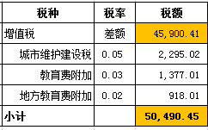
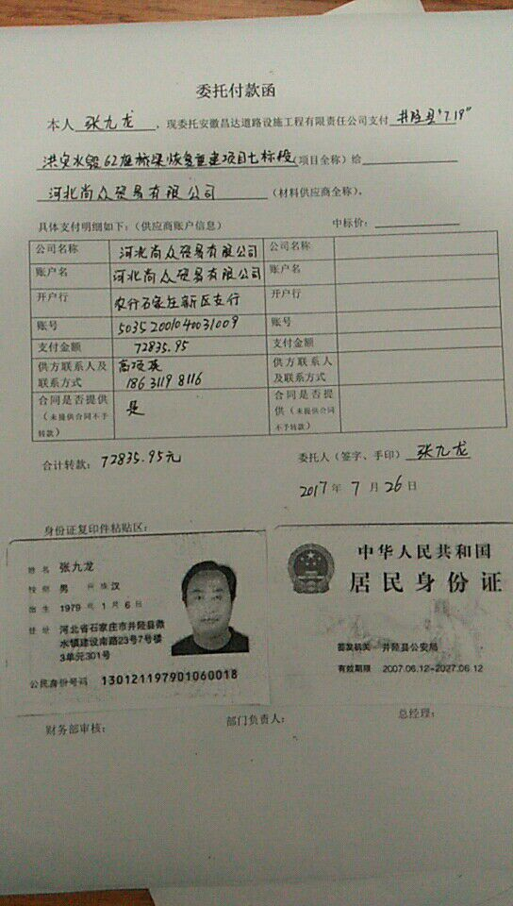
 |  |  |  |  |  |  |  |  |  |  |  |  | 7.26材料 | 240,371.31
 |  |  |  |  |  |  |  |  |  |  |  |  | 8.1材料 | 454,592.00
 |  |  |  |  |  |  |  |  |  |  |  |  | 9.5材料 | 121,210.00

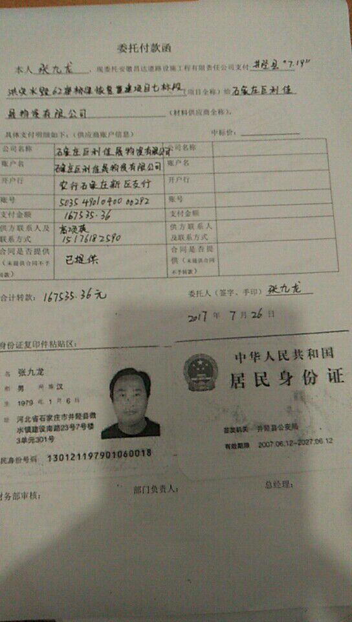
合计 |  | - | 1,380,744.33 | - | 1,380,744.33 | - | 107,424.23 | 51,236.80 | 500.00 | - | 0.00 | - | - | 1,221,583.30
本次结算 支付明细 |  | 应支付金额 |  | 1,221,583.30 |  |  |  | 实际支付金额 |  | 小写 | 405,409.99 |  |  |  | 倪暂不办
 |  | 已支付金额 |  | 816,173.31 |  |  |  |  |  | 大写 | 肆拾万伍仟肆佰零玖元玖角玖分
申请部门 意见 |  | 此次借条已代供。？ |  |  |  |  |  | 项目管理 意见 |  | 何总、朱总已同意支付（附表背面截图）。
财务初审 意见 |  |  |  |  |  |  |  | 财务审核 意见
质安初审 意见 |  |  |  |  |  |  |  | 质安稽查 意见
总经理审批 |  |  |  |  |  |  |  | 董事长审批

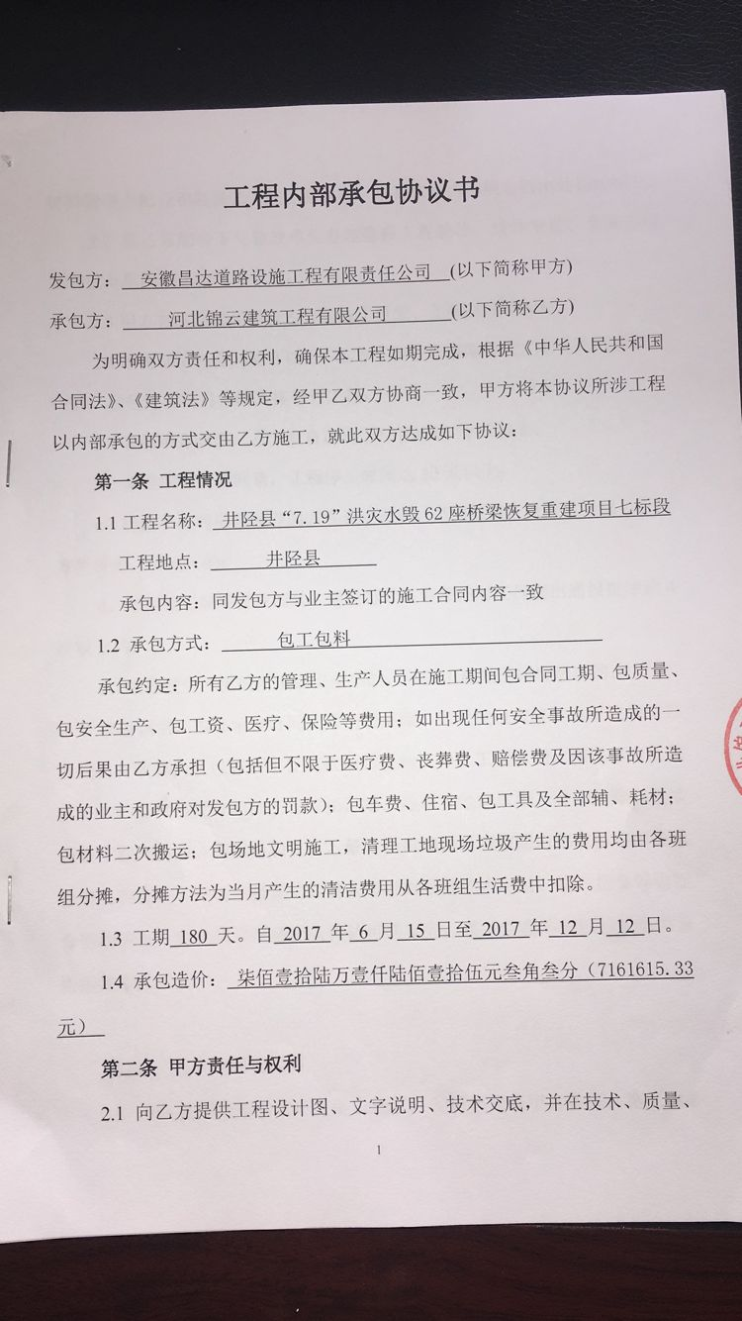

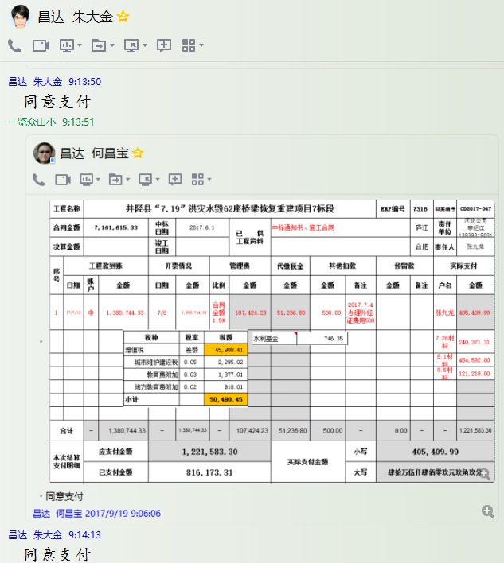

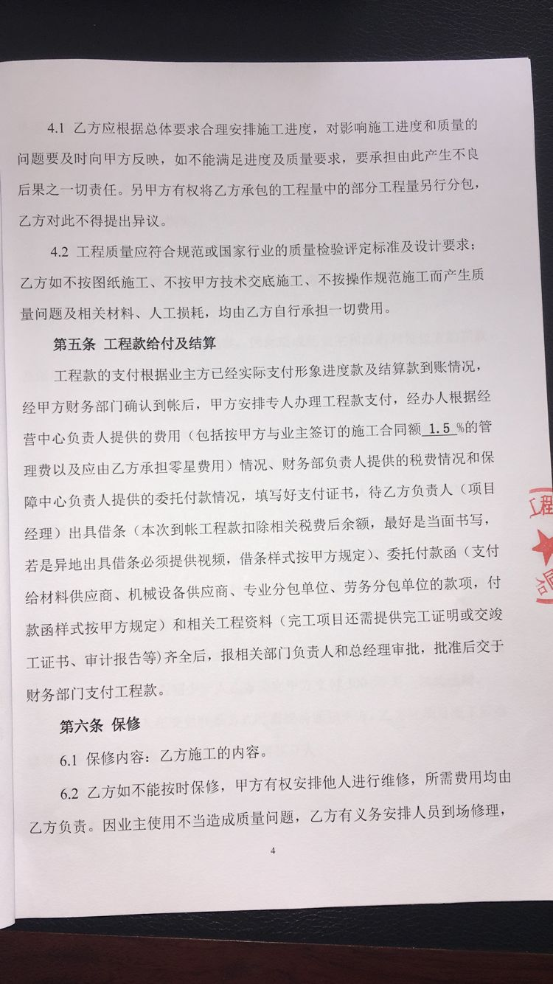
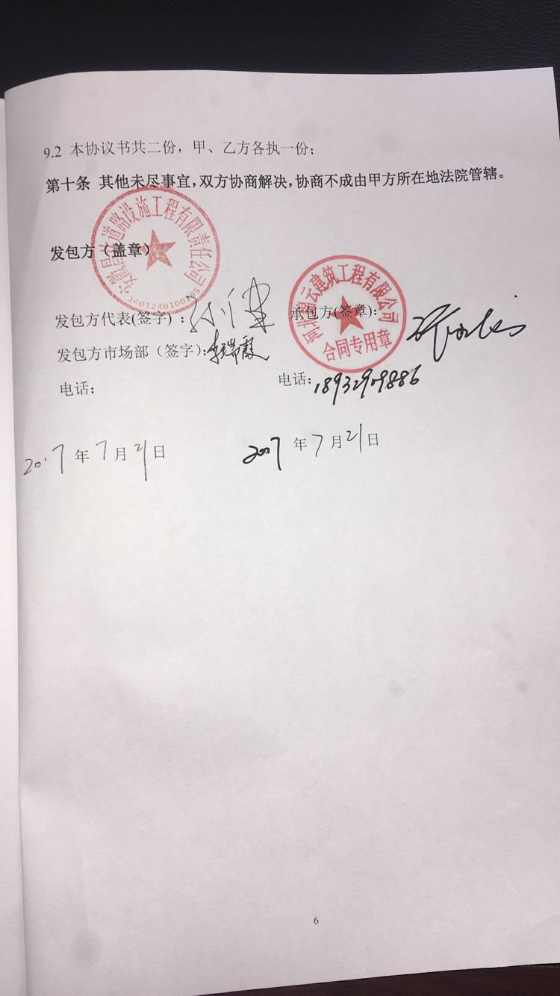

2
工程款支付证书
工程名称 |  | 井陉县“7.19”洪灾水毁62座桥梁恢复重建项目7标段 |  |  |  |  |  |  |  |  | ERP编号 | 7318 | 档案编号 | CD2017-047 | CD2017-047 | 13 | 6489 | 井陉县“7.19”洪灾水毁62座桥梁恢复重建项目7标段 | 2017.6.1 | 7161615.33 | 何昌宝 | 180日历天 | 石家庄市 井陉县 | 河北公司李纪江13939319081 | 李军明13032650823 |  | 中标
合同金额 |  | 7,161,615.33 |  | 中标 日期 | 2017.6.1 |  | 已 供 工程资料 | 中标通知书、施工合同 |  |  |  | 庐江 | 责任 单位 | 河北公司 李纪江13939319081 | CD2017-047 | 45 | 7318 | CD2017-047 | 井陉县“7.19”洪灾水毁62座桥梁恢复重建项目7标段 | 2017.6.1 | 7161615.33 | 何昌宝 | 180日历天 | 石家庄市 井陉县 | 河北公司李纪江13939319081 | 李军明13032650823 |  | 中标
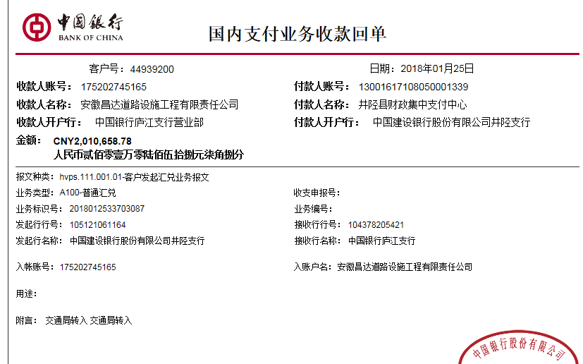
决算金额 |  |  |  | 竣工 日期 |  |  |  |  |  |  |  | 合肥 | 责任人 | 张九龙
序号 | 工程款到账 |  |  | 开票情况 |  | 管理费 |  | 代缴税金 | 其他扣款 |  | 预留款 |  | 实际支付
 | 日期 | 账户 | 金额 | 日期 | 金额 | 比例 | 金额 | 金额 | 金额 | 备注 | 金额 | 备注 | 户名 | 金额
1 | 2017-07-13 | 中 | 1,380,744.33 | 2017-07-06 | 1,380,744.33 | 合同全额1.5% | 107,424.23 | 51,236.80 | 500.00 | 2017.7.4办理外经证费用500 |  |  | 张九龙 | 405,409.99
 |  |  |  |  |  |  |  |  |  |  |  |  | 7.26材料 | 240,371.31
 |  |  |  |  |  |  |  |  |  |  |  |  | 8.1材料 | 454,592.00
 |  |  |  |  |  |  |  |  |  |  |  |  | 9.5材料 | 121,210.00
 | 本次
2 | 2018-01-25 | 中 | 2,010,658.78 | 2018-01-22 | 2,010,658.78 |  | 0.00 | 1,086.84 | 500.00 | 2018.1.16办理涉税事项报告表费用500 |  |  | 张九龙 | 206,664.35
 |  |  |  |  |  |  |  |  |  |  |  |  | 2月材料 | 1,802,407.59

合计 |  | - | 3,391,403.11 | - | 3,391,403.11 | - | 107,424.23 | 52,323.64 | 1,000.00 | - | 0.00 | - | - | 3,230,655.24
本次结算 支付明细 |  | 应支付金额 |  | 2,009,071.94 |  |  |  | 实际支付金额 |  | 小写 | 206,664.35 |  |  |  | 倪暂不办
 |  | 已支付金额 |  | 1,802,407.59 |  |  |  |  |  | 大写 | 贰拾万陆仟陆佰陆拾肆元叁角伍分
申请部门 意见 |  |  |  |  |  |  |  | 项目管理 意见 |  | 何总、朱总已同意支付（附表背面截图）。 |  |  |  |  |  | 107924.23 | 扣 | 管理费及代办费
财务初审 意见 |  |  |  |  |  |  |  | 财务审核 意见 |  |  |  |  |  |  |  | 50490.45 | 扣 | 增值税及附加
质安初审 意见 |  |  |  |  |  |  |  | 质安稽查 意见 |  |  |  |  |  |  |  | 746.35 | 扣 | 水利基金
总经理审批 |  |  |  |  |  |  |  | 董事长审批

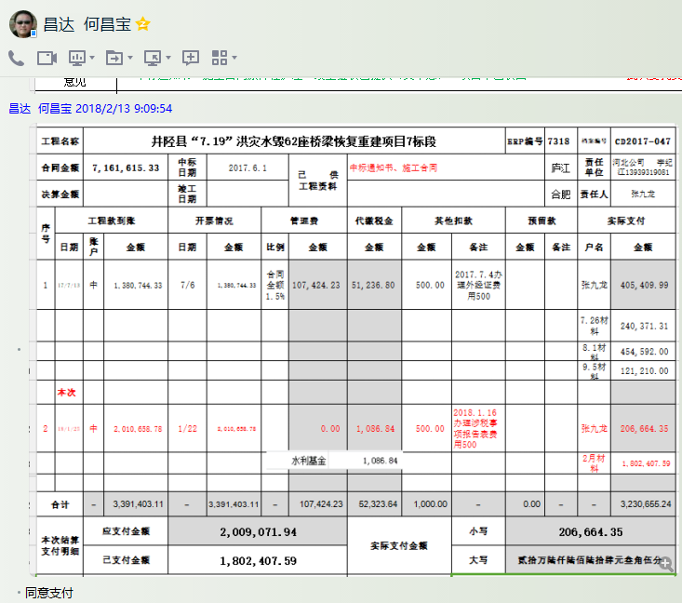

3
工程款支付证书
工程名称 |  | 井陉县“7.19”洪灾水毁62座桥梁恢复重建项目7标段 |  |  |  |  |  |  |  |  | ERP编号 | 7318 | 档案编号 | CD2017-047 | CD2017-047 | 13 | 6489 | 井陉县“7.19”洪灾水毁62座桥梁恢复重建项目7标段 | 2017.6.1 | 7161615.33 | 何昌宝 | 180日历天 | 石家庄市 井陉县 | 河北公司李纪江13939319081 | 李军明13032650823 |  | 中标
合同金额 |  | 7,161,615.33 |  | 中标 日期 | 2017.6.1 |  | 已 供 工程资料 | 中标通知书、施工合同 |  |  |  | 庐江 | 责任 单位 | 河北公司 李纪江13939319081 | CD2017-047 | 45 | 7318 | CD2017-047 | 井陉县“7.19”洪灾水毁62座桥梁恢复重建项目7标段 | 2017.6.1 | 7161615.33 | 何昌宝 | 180日历天 | 石家庄市 井陉县 | 河北公司李纪江13939319081 | 李军明13032650823 |  | 中标
决算金额 |  |  |  | 竣工 日期 |  |  |  |  |  |  |  | 合肥 | 责任人 | 张九龙
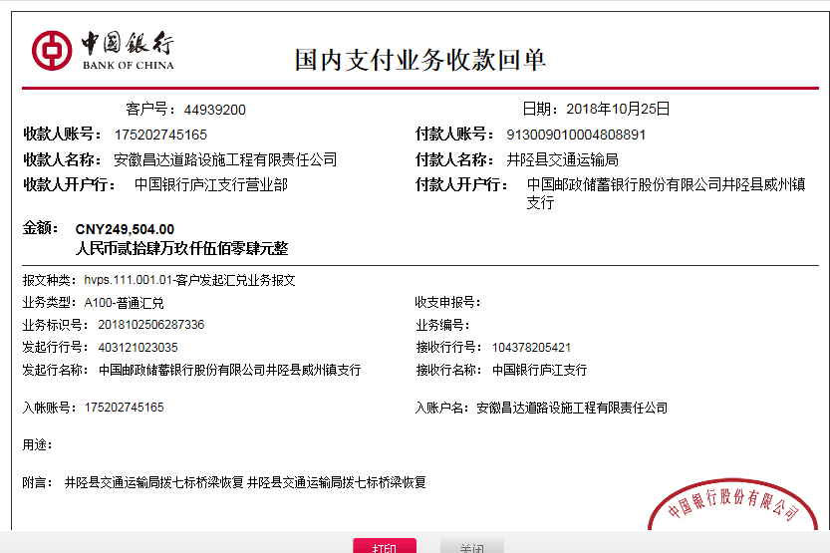
序号 | 工程款到账 |  |  | 开票情况 |  | 管理费 |  | 代缴税金 | 其他扣款 |  | 预留款 |  | 实际支付
 | 日期 | 账户 | 金额 | 日期 | 金额 | 比例 | 金额 | 金额 | 金额 | 备注 | 金额 | 备注 | 户名 | 金额
1 | 2017-07-13 | 中 | 1,380,744.33 | 2017-07-06 | 1,380,744.33 | 合同全额1.5% | 107,424.23 | 51,236.80 | 500.00 | 2017.7.4办理外经证费用500 |  |  | 张九龙 | 405,409.99
 |  |  |  |  |  |  |  |  |  |  |  |  | 7.26材料 | 240,371.31 | 张九龙(代材料） | 13730
 |  |  |  |  |  |  |  |  |  |  |  |  | 8.1材料 | 454,592.00 | 10月材料 | 220000
 |  |  |  |  |  |  |  |  |  |  |  |  | 9.5材料 | 121,210.00 | 余 | 13141

2 | 2018-01-25 | 中 | 2,010,658.78 | 2018-01-22 | 2,010,658.78 |  | 0.00 | 1,086.84 | 500.00 | 2018.1.16办理涉税事项报告表费用500 |  |  | 张九龙 | 206,664.35
 |  |  |  |  |  |  |  |  |  |  |  |  | 2月材料 | 1,802,407.59
 | 本次
3 | 2018-10-25 | 中 | 249,504.00 | 2018-10-18 | 249,504.00 |  | 0.00 | 137.00 | 0.00 |  | 2,496.00 | 损失准备金1% | 10月材料 | 220,000.00 | 张九龙(代材料） | 13730
 |  |  |  |  |  |  |  |  |  |  |  |  | 张九龙(代材料） | 26,871.00 | 余 | 13141

合计 |  | - | 3,640,907.11 | - | 3,640,907.11 | - | 107,424.23 | 52,460.64 | 1,000.00 | - | 2,496.00 | - | - | 3,477,526.24
本次结算 支付明细 |  | 应支付金额 |  | 246,871.00 |  |  |  | 实际支付金额 |  | 小写 | 26,871.00
 |  | 已支付金额 |  | 220,000.00 |  |  |  |  |  | 大写 | 贰万陆仟捌佰柒拾壹元整
申请部门 意见 |  |  |  |  |  |  |  | 项目管理 意见 |  | 何总、朱总已同意支付（附表背面截图）。 |  |  |  |  |  | 107924.23 | 扣 | 管理费及代办费
财务初审 意见 |  |  |  |  |  |  |  | 财务审核 意见 |  |  |  |  |  |  |  | 50490.45 | 扣 | 增值税及附加
质安初审 意见 |  |  |  |  |  |  |  | 质安稽查 意见 |  |  |  |  |  |  |  | 746.35 | 扣 | 水利基金
总经理审批 |  |  |  |  |  |  |  | 董事长审批

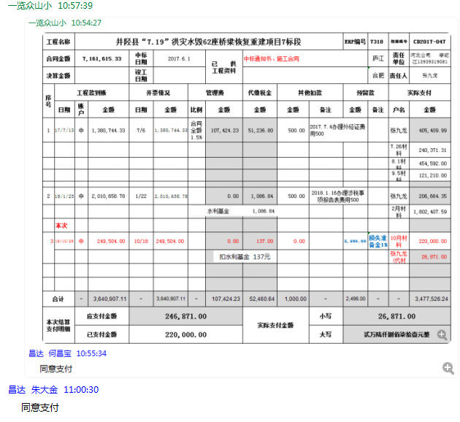

4
工程款支付证书
工程名称 |  | 井陉县“7.19”洪灾水毁62座桥梁恢复重建项目7标段 |  |  |  |  |  |  |  |  | ERP编号 | 7318 | 档案编号 | CD2017-047 | CD2017-047 | 13 | 6489 | 井陉县“7.19”洪灾水毁62座桥梁恢复重建项目7标段 | 2017.6.1 | 7161615.33 | 何昌宝 | 180日历天 | 石家庄市 井陉县 | 河北公司李纪江13939319081 | 李军明13032650823 |  | 中标
合同金额 |  | 7,161,615.33 |  | 中标 日期 | 2017.6.1 |  | 已 供 工程资料 | 中标通知书、施工合同 |  |  |  | 庐江 | 责任 单位 | 河北公司 李纪江13939319081 | CD2017-047 | 45 | 7318 | CD2017-047 | 井陉县“7.19”洪灾水毁62座桥梁恢复重建项目7标段 | 2017.6.1 | 7161615.33 | 何昌宝 | 180日历天 | 石家庄市 井陉县 | 河北公司李纪江13939319081 | 李军明13032650823 |  | 中标
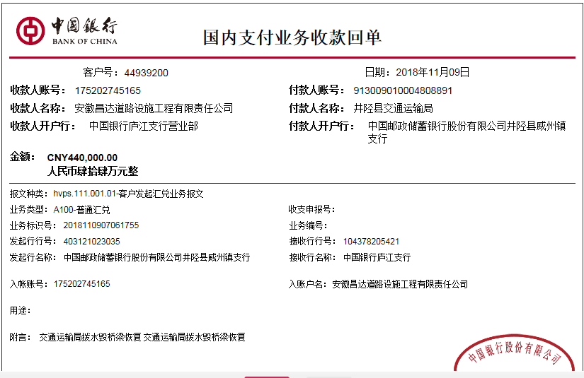
决算金额 |  |  |  | 竣工 日期 |  |  |  | 2018.12.8项目部章移交给公司并在企管部办理相关手续 |  |  |  | 合肥 | 责任人 | 张九龙
序号 | 工程款到账 |  |  | 开票情况 |  | 管理费 |  | 代缴税金 | 其他扣款 |  | 预留款 |  | 实际支付
 | 日期 | 账户 | 金额 | 日期 | 金额 | 比例 | 金额 | 金额 | 金额 | 备注 | 金额 | 备注 | 户名 | 金额
1 | 2017-07-13 | 中 | 1,380,744.33 | 2017-07-06 | 1,380,744.33 | 合同全额1.5% | 107,424.23 | 51,236.80 | 500.00 | 2017.7.4办理外经证费用500 |  |  | 张九龙 | 405,409.99
 |  |  |  |  |  |  |  |  |  |  |  |  | 7、8、9材料 | 816,173.31

2 | 2018-01-25 | 中 | 2,010,658.78 | 2018-01-22 | 2,010,658.78 |  | 0.00 | 1,086.84 | 500.00 | 2018.1.16办理涉税事项报告表费用500 |  |  | 张九龙 | 206,664.35
 |  |  |  |  |  |  |  |  |  |  |  |  | 2月材料 | 1,802,407.59

3 | 2018-10-25 | 中 | 249,504.00 | 2018-10-18 | 249,504.00 |  | 0.00 | 137.00 | 0.00 |  | 2,496.00 | 损失准备金1% | 10月材料 | 220,000.00
 |  |  |  |  |  |  |  |  |  |  |  |  | 张九龙(代材料） | 26,871.00
 | 本次
4 | 2018-11-09 | 中 | 440,000.00 | 2018-11-05 | 440,000.00 |  | 0.00 | 240.00 | 0.00 |  | 4,400.00 | 损失准备金1% | 张九龙(代材料） | 29,560.00
 |  |  |  |  |  |  |  |  |  |  |  |  | 11月材料 | 405,800.00

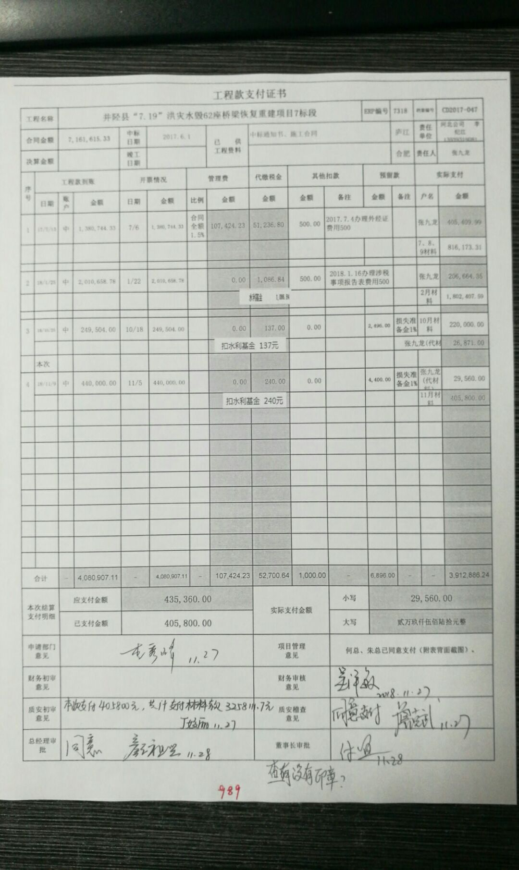

合计 |  | - | 4,080,907.11 | - | 4,080,907.11 | - | 107,424.23 | 52,700.64 | 1,000.00 | - | 6,896.00 | - | - | 3,912,886.24
本次结算 支付明细 |  | 应支付金额 |  | 435,360.00 |  |  |  | 实际支付金额 |  | 小写 | 29,560.00
 |  | 已支付金额 |  | 405,800.00 |  |  |  |  |  | 大写 | 贰万玖仟伍佰陆拾元整
申请部门 意见 |  |  |  |  |  |  |  | 项目管理 意见 |  | 何总、朱总已同意支付（附表背面截图）。 |  |  |  |  |  | 107924.23 | 扣 | 管理费及代办费
财务初审 意见 |  |  |  |  |  |  |  | 财务审核 意见 |  |  |  |  |  |  |  | 50490.45 | 扣 | 增值税及附加
质安初审 意见 |  |  |  |  |  |  |  | 质安稽查 意见 |  |  |  |  |  |  |  | 746.35 | 扣 | 水利基金
总经理审批 |  |  |  |  |  |  |  | 董事长审批

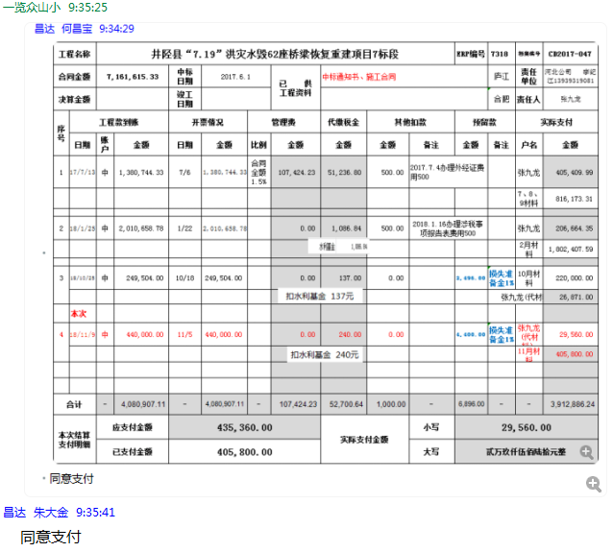

5
工程款支付证书
工程名称 |  | 井陉县“7.19”洪灾水毁62座桥梁恢复重建项目7标段 |  |  |  |  |  |  |  |  | ERP编号 | 7318 | 档案编号 | CD2017-047 |  | CD2017-047 | 13 | 6489 | 井陉县“7.19”洪灾水毁62座桥梁恢复重建项目7标段 | 2017.6.1 | 7161615.33 | 何昌宝 | 180日历天 | 石家庄市 井陉县 | 河北公司李纪江13939319081 | 李军明13032650823 |  | 中标
合同金额 |  | 7,161,615.33 |  | 中标 日期 | 2017.6.1 |  | 已 供 工程资料 | 中标书、施工合同及内部承包协议原件，三座桥的检测报告和审计报告复印件（原件均在业主处未拿到手），在公司。交工证书未下发（合作人告知井陉县所有的桥梁工程都没有验收）。审计时间2019年12月30日，审计价三座桥合计4892945.71元（其中，三王帮漫水桥1937013.71元，南蒿亭桥1555818.00元，玉皇中桥1400114.00元）。有项目部章一枚未交回，已通知合作人回公司办理销毁手续。 |  |  |  |  | 责任 单位 | 河北公司 李纪江13939319081 |  | CD2017-047 | 45 | 7318 | CD2017-047 | 井陉县“7.19”洪灾水毁62座桥梁恢复重建项目7标段 | 2017.6.1 | 7161615.33 | 何昌宝 | 180日历天 | 石家庄市 井陉县 | 河北公司李纪江13939319081 | 李军明13032650823 |  | 中标
决算金额 |  | 4,892,945.71 |  | 竣工 日期 |  |  |  |  |  |  |  |  | 责任人 | 张九龙
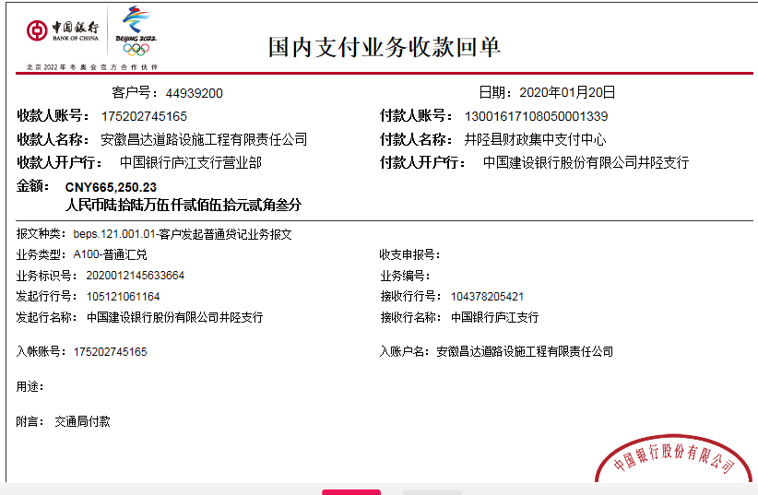
序号 | 工程款到账 |  |  | 开票情况 |  | 管理费 |  | 代缴税金 | 其他扣款 |  | 预留款 |  | 实际支付
 | 日期 | 账户 | 金额 | 日期 | 金额 | 比例 | 金额 | 金额 | 金额 | 备注 | 金额 | 备注 | 户名 | 金额
1 | 2017-07-13 | 中 | 1,380,744.33 | 2017-07-06 | 1,380,744.33 | 合同全额1.5% | 107,424.23 | 51,236.80 | 500.00 | 2017.7.4办理外经证费用500 |  |  | 张九龙 | 405,409.99
 |  |  |  |  |  |  |  |  |  |  |  |  | 7、8、9材料 | 816,173.31

2 | 2018-01-25 | 中 | 2,010,658.78 | 2018-01-22 | 2,010,658.78 |  | 0.00 | 1,086.84 | 500.00 | 2018.1.16办理涉税事项报告表费用500 |  |  | 张九龙 | 206,664.35
 |  |  |  |  |  |  |  |  |  |  |  |  | 2月材料 | 1,802,407.59

3 | 2018-10-25 | 中 | 249,504.00 | 2018-10-18 | 249,504.00 |  | 0.00 | 137.00 | 0.00 |  | 2,496.00 | 损失准备金1% | 10月材料 | 220,000.00
 |  |  |  |  |  |  |  |  |  |  |  |  | 张九龙(代材料） | 26,871.00

4 | 2018-11-09 | 中 | 440,000.00 | 2018-11-05 | 440,000.00 |  | 0.00 | 240.00 | 0.00 |  | 4,400.00 | 损失准备金1% | 张九龙(代材料） | 29,560.00
 |  |  |  |  |  |  |  |  |  |  |  |  | 11月材料 | 405,800.00
 | 本次
5 | 2020-01-20 | 中 | 665,250.23 | 2020-01-13 | 665,250.23 |  | 0.00 | 367.00 | 800.00 |  | 6,653.00 | 损失准备金1% |  | 603,987.59 | 285,391.02 | 桂川
 |  |  |  |  |  | 2019.12.30办理涉税事项报告表费用500；财务手续费300元 |  |  |  |  | 53,442.64 | 暂扣 |  |  | 182,842.08 | 善华
 |  |  |  |  |  |  |  |  | 成本不够，暂扣企税3442.64元； 检测报告和审计报告复印件，无原件，外经证1份未销，暂扣5万元 |  |  |  |  |  | 174,400.00 | 锦云
 |  |  |  |  |  |  |  |  |  |  |  |  |  |  | 642,633.10
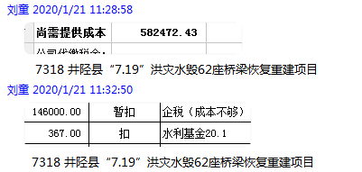
 |  |  |  |  |  |  |  |  |  | 暂不能办理终结结算

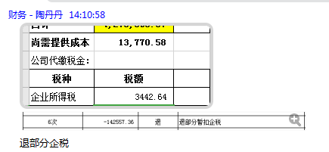

 |  |  |  |  |  |  |  |  |  |  | 累计损失准备金：13549元；
合计 |  | - | 4,746,157.34 | - | 4,746,157.34 | - | 107,424.23 | 53,067.64 | 1,800.00 | - | 66,991.64 | - | - | 4,516,873.83 | 66.3%
本次结算 支付明细 |  | 应支付金额 |  | 603,987.59 |  |  |  | 支付账号 |  | 详见报销单 |  |  |  |  | 97.0%
 |  | 已支付金额 |  | 0.00 |  |  |  |  |  |  |  |  |  |  | 146788.37
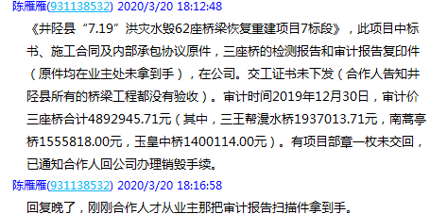
 |  |  |  |  |  |  |  |  |  |  |  |  |  |  | 0

